1. vpn 설정방법
<CS 외부 접속 방법>

1. 좋은생각사람들 라우터 접속방법
[주의] 임의 설정 변경으로 인해 장애를 발생 할 수 있으며,
장애 발생 시 책임은 수정자에게 있습니다.

1. 접속위치 : 사무실 내에서만 가능
2. 접속 프로그램 : WINBOX (다운로드 : https://mikrotik.com/download)
3. 접속정보 :
IP : 192.1.1.1
ID : positive
PW :thinking#
4. VPN IP 추가 방법
메뉴 : IP > Firewall > Address Lists
추가방법 : + 버튼을 클릭하여 아래 정보 등록 후 OK 클릭
- Name : vpn_allow_ip
- Address : 추가할려는 공인 IP
- Timeout : 입력 시 자동삭제 되며, 5일 후 삭제할 경우 "5d 00:00:00" 으로 입력
5. VPN IP 삭제 방법
메뉴 : IP > Firewall > Address Lists
리스트 방법 : 오른쪽 select 박스 에서 "vpn_allow_ip" 선택하면 vpn_allow_ip 리스트만 노출
클릭 후 "remove" 클릭
6. 주의
vpn_allow_ip 의 "106.249.247.75" 는 김재옥(개발담당)이 사용하는 IP 이므로 변경 및 수정할 경우
외부에서 네트웍 업무지원이 불가 하니 주의 바람
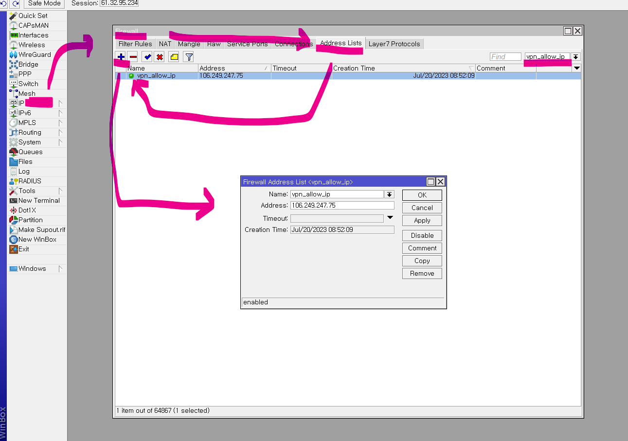

2. CS외부접속 VPN 설정
- 외부에서 접속할 기기의 공인IP (네이버-> '내IP주소' 검색하면 확인 가능.)
- 공인IP 등록후, 아래와 같은 방법으로 컴퓨터 상에 VPN 셋팅 실시.

* VPN 계정 정보 (비밀번호 특수기호, 대문자 주의)
ID : callvpn
PW : _hzW5AE4
- 접속허용 IP : 58.78.238.16

* VPN 연결 정보
- VPN공급자 : Windows(기본제공)
- 서버IP : 61.32.95.235
VPN종류 : PPTP
로그인 정보 입력 : 사용자 이름 및 암호
- 사용자 이름 : *발급아이디 → callvpn
- 암호 : *발급비밀번호 (_hzW5AE4)

* 참고 방법
- 원도우10 : https://ipany.net/connects_win10.php?tab=pptpm
- 원도우11 : https://m.blog.naver.com/toruin84/222664575387

2. cs프로그램 설치
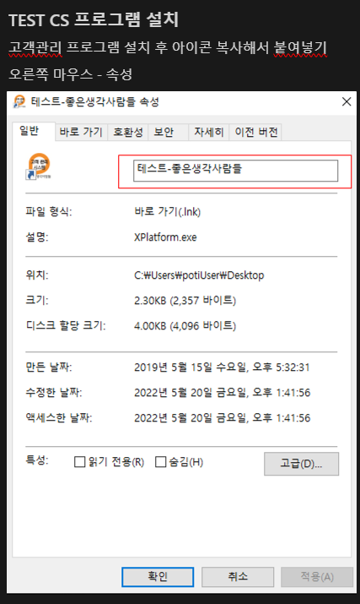
<고객관리 프로그램 설치>

*고객관리 프로그램 설치

0. edge로 실행 후, '인터넷 설정' - '기본브라우저' - internet explorer 모드에서 사이트를 다시 로드하도록 허용
1. IE (익스플로러) 를 관리자 권한으로 실행
2. IE (익스플로러) 주소창에 http://cs.positive.co.kr 입력
3. 설치 또는 허용 메시지 뜨면 모두 설치 또는 모두 허용 함
4. 설치 또는 허용 한 모든 프로그램이 설치 후 자동으로 고객관리 로그인 창 뜸
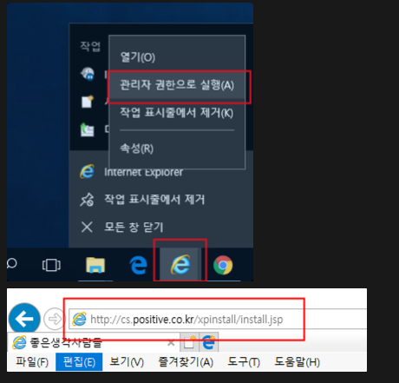

* 고객관리 test 버전 설치법

